Sheet1
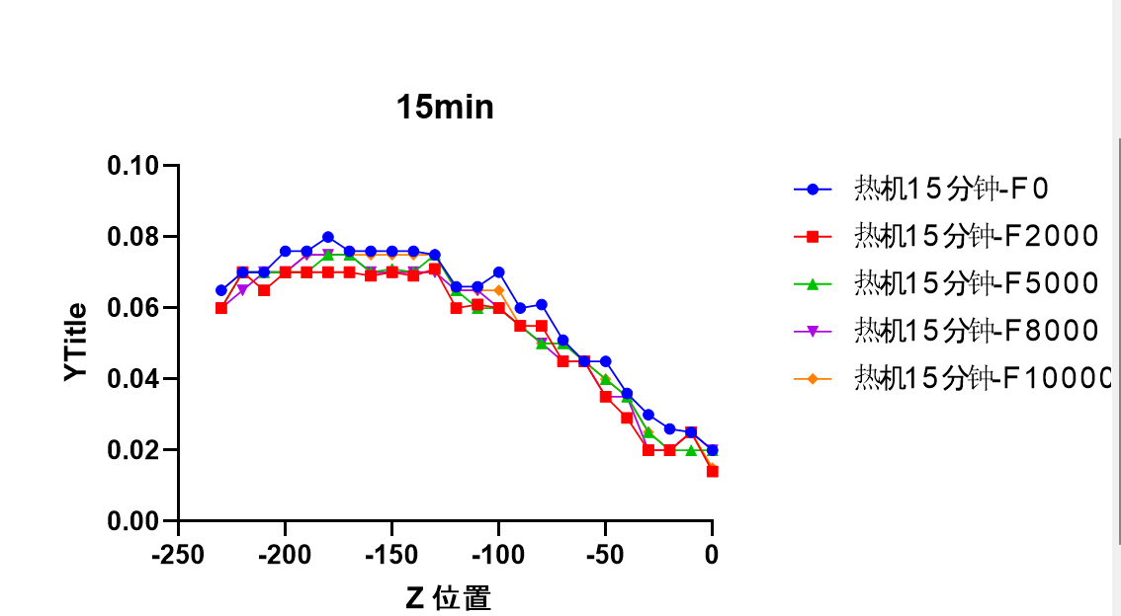
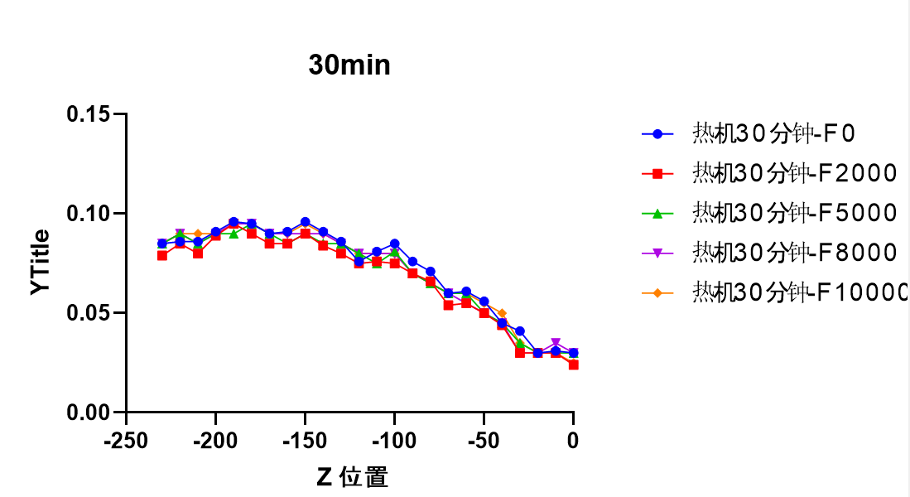
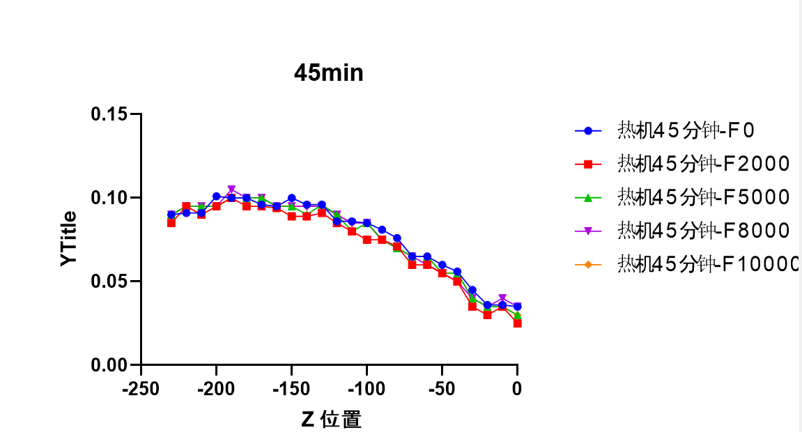
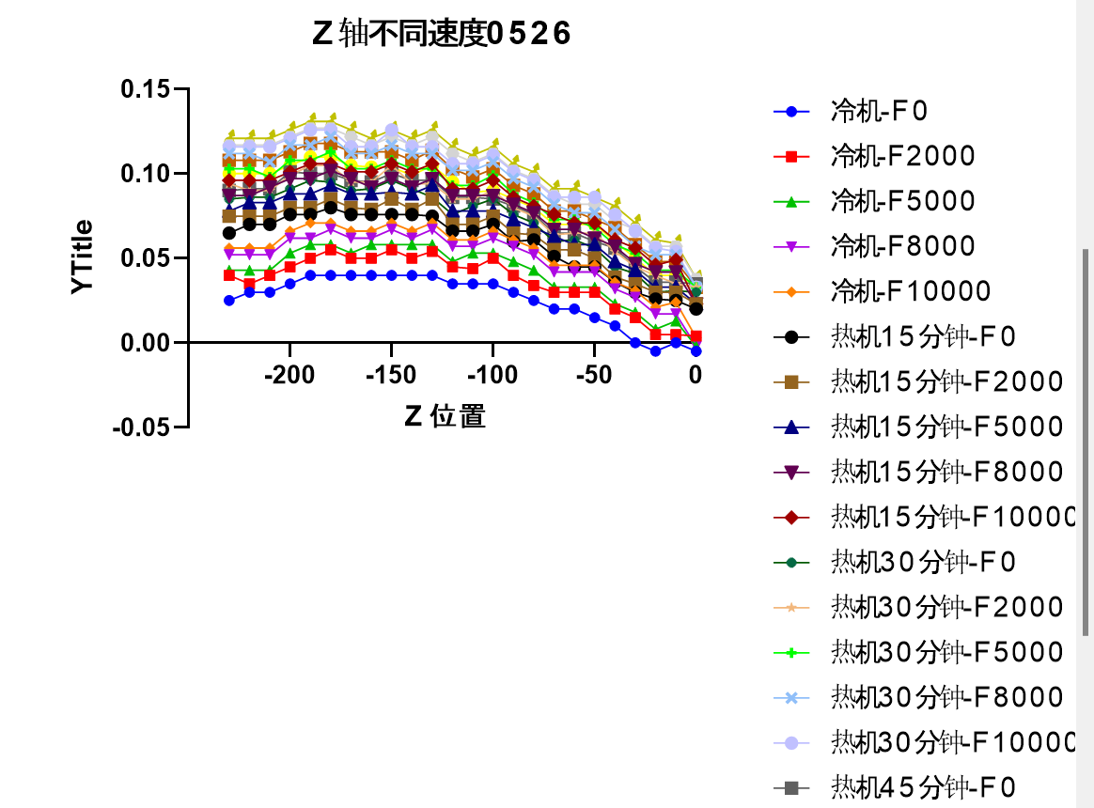
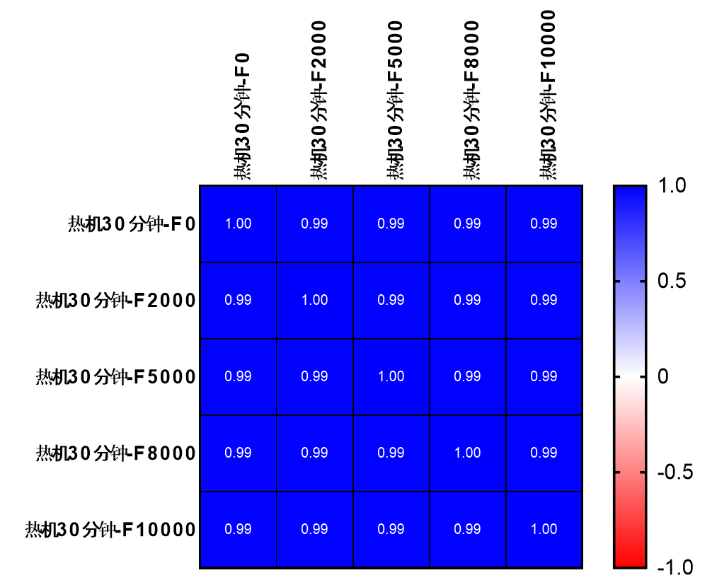
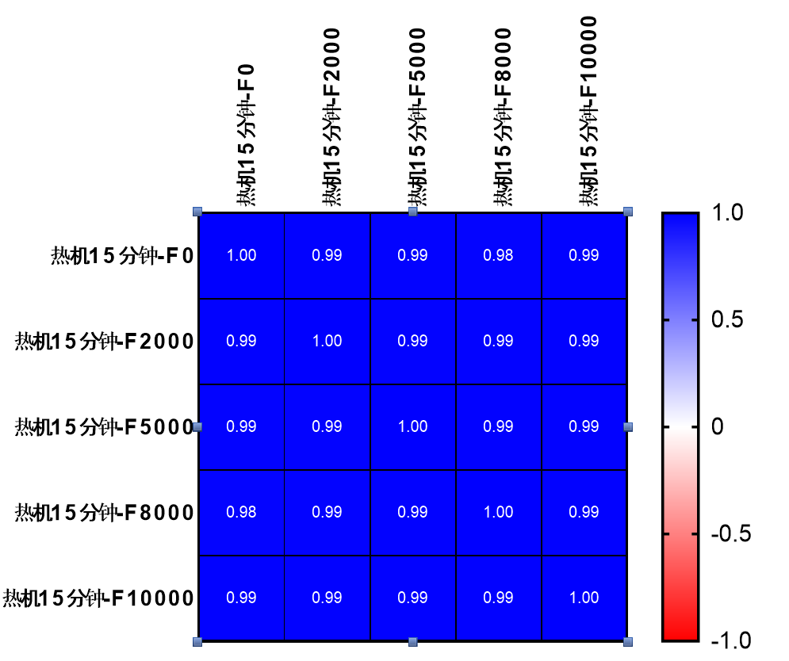
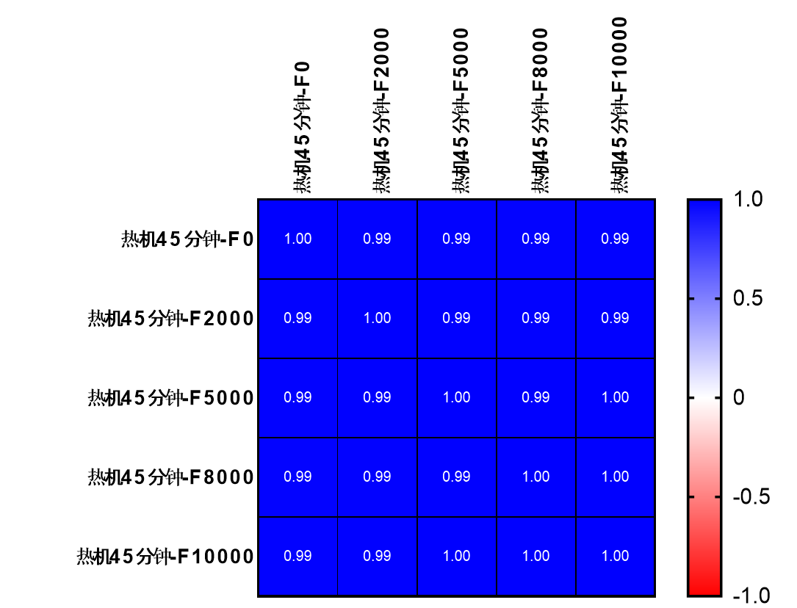
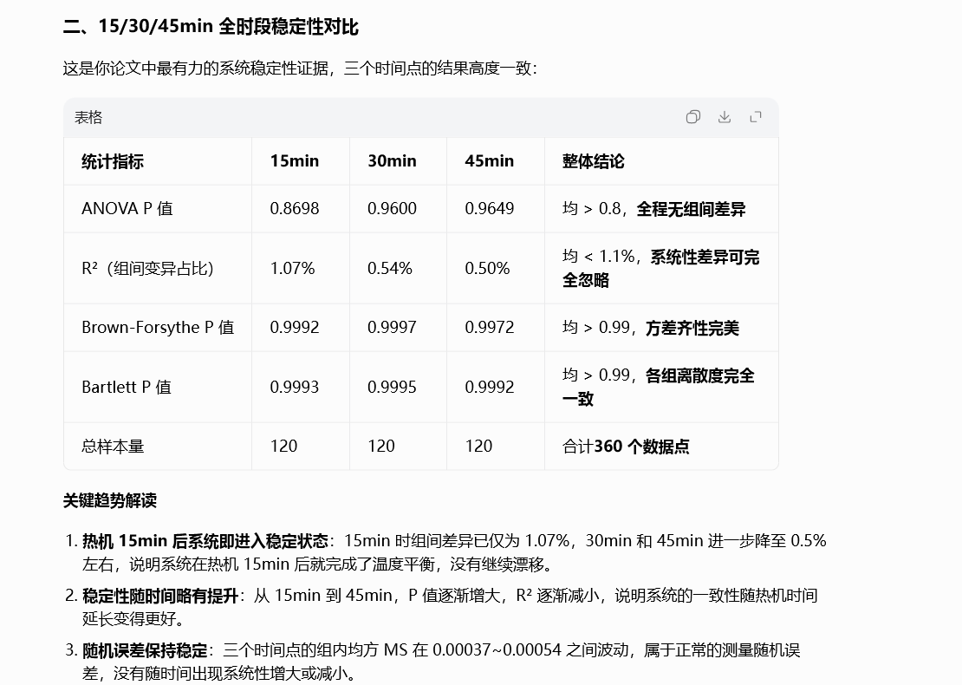
Z位置 | 冷机-F0 | 冷机-F2000 | 冷机-F5000 | 冷机-F8000 | 冷机-F10000 | 热机15分钟-F0 | 热机15分钟-F2000 | 热机15分钟-F5000 | 热机15分钟-F8000 | 热机15分钟-F10000 | 热机30分钟-F0 | 热机30分钟-F2000 | 热机30分钟-F5000 | 热机30分钟-F8000 | 热机30分钟-F10000 | 热机45分钟-F0 | 热机45分钟-F2000 | 热机45分钟-F5000 | 热机45分钟-F8000 | 热机45分钟-F10000
0.0000 | -0.0050 | 0.0040 | -0.0020 | -0.0020 | 0.0030 | 0.0200 | 0.023 | 0.023 | 0.023 | 0.023 | 0.0300 | 0.033 | 0.033 | 0.033 | 0.033 | 0.0350 | 0.034 | 0.033 | 0.038 | 0.038 | 0 | 0.005 | -0.001 | 0.005
-10.0000 | 0.0000 | 0.0050 | 0.0130 | 0.0170 | 0.0240 | 0.0250 | 0.03 | 0.033 | 0.042 | 0.049 | 0.0310 | 0.035 | 0.043 | 0.052 | 0.054 | 0.0360 | 0.04 | 0.048 | 0.057 | 0.059 | 0.002 | 0.009 | 0.008 | 0.011
-20.0000 | -0.0050 | 0.0050 | 0.0080 | 0.0170 | 0.0210 | 0.0260 | 0.03 | 0.033 | 0.042 | 0.046 | 0.0300 | 0.04 | 0.043 | 0.052 | 0.056 | 0.0360 | 0.04 | 0.048 | 0.057 | 0.061 | 0.004 | 0.009 | 0.008 | 0.013
-30.0000 | 0.0000 | 0.0150 | 0.0180 | 0.0270 | 0.0310 | 0.0300 | 0.035 | 0.043 | 0.047 | 0.056 | 0.0410 | 0.045 | 0.053 | 0.057 | 0.066 | 0.0450 | 0.05 | 0.058 | 0.067 | 0.071 | 0.004 | 0.009 | 0.008 | 0.013
-40.0000 | 0.0100 | 0.0200 | 0.0230 | 0.0320 | 0.0360 | 0.0360 | 0.039 | 0.048 | 0.057 | 0.061 | 0.0450 | 0.054 | 0.058 | 0.067 | 0.076 | 0.0560 | 0.06 | 0.068 | 0.072 | 0.081 | 0.009 | 0.004 | 0.008 | 0.013
-50.0000 | 0.0150 | 0.0300 | 0.0330 | 0.0420 | 0.0460 | 0.0450 | 0.05 | 0.058 | 0.062 | 0.071 | 0.0560 | 0.065 | 0.068 | 0.077 | 0.086 | 0.0600 | 0.07 | 0.073 | 0.082 | 0.086 | 0.004 | 0.009 | 0.003 | 0.013
-60.0000 | 0.0200 | 0.0300 | 0.0330 | 0.0420 | 0.0460 | 0.0450 | 0.055 | 0.058 | 0.067 | 0.071 | 0.0610 | 0.065 | 0.073 | 0.077 | 0.086 | 0.0650 | 0.07 | 0.078 | 0.082 | 0.091 | 0.009 | 0.004 | 0.008 | 0.013
-70.0000 | 0.0200 | 0.0300 | 0.0330 | 0.0420 | 0.0460 | 0.0510 | 0.055 | 0.063 | 0.067 | 0.076 | 0.0600 | 0.064 | 0.073 | 0.082 | 0.086 | 0.0650 | 0.07 | 0.078 | 0.087 | 0.091 | 0.004 | 0.009 | 0.008 | 0.013
-80.0000 | 0.0250 | 0.0340 | 0.0430 | 0.0520 | 0.0560 | 0.0610 | 0.064 | 0.068 | 0.077 | 0.081 | 0.0710 | 0.075 | 0.083 | 0.092 | 0.096 | 0.0760 | 0.08 | 0.088 | 0.097 | 0.101 | 0.004 | 0.009 | 0.008 | 0.013
-90.0000 | 0.0300 | 0.0400 | 0.0480 | 0.0570 | 0.0610 | 0.0600 | 0.065 | 0.073 | 0.082 | 0.086 | 0.0760 | 0.08 | 0.088 | 0.097 | 0.101 | 0.0810 | 0.085 | 0.093 | 0.102 | 0.106 | 0.004 | 0.009 | 0.008 | 0.013
-100.0000 | 0.0350 | 0.0500 | 0.0530 | 0.0620 | 0.0660 | 0.0700 | 0.075 | 0.078 | 0.087 | 0.096 | 0.0850 | 0.09 | 0.099 | 0.107 | 0.111 | 0.0850 | 0.09 | 0.103 | 0.112 | 0.116 | 0.004 | 0.009 | 0.013 | 0.013
-110.0000 | 0.0350 | 0.0440 | 0.0530 | 0.0570 | 0.0610 | 0.0660 | 0.07 | 0.078 | 0.087 | 0.091 | 0.0810 | 0.085 | 0.093 | 0.102 | 0.106 | 0.0860 | 0.089 | 0.098 | 0.107 | 0.111 | 0.004 | 0.009 | 0.009 | 0.013
-120.0000 | 0.0350 | 0.0450 | 0.0480 | 0.0570 | 0.0610 | 0.0660 | 0.07 | 0.078 | 0.087 | 0.091 | 0.0760 | 0.085 | 0.093 | 0.102 | 0.106 | 0.0860 | 0.095 | 0.103 | 0.112 | 0.116 | 0.004 | 0.009 | 0.008 | 0.013
-130.0000 | 0.0400 | 0.0540 | 0.0580 | 0.0670 | 0.0710 | 0.0750 | 0.085 | 0.093 | 0.097 | 0.106 | 0.0860 | 0.094 | 0.103 | 0.112 | 0.116 | 0.0960 | 0.105 | 0.114 | 0.122 | 0.126 | 0.004 | 0.008 | 0.009 | 0.012
-140.0000 | 0.0400 | 0.0500 | 0.0580 | 0.0620 | 0.0660 | 0.0760 | 0.079 | 0.088 | 0.092 | 0.101 | 0.0910 | 0.094 | 0.103 | 0.112 | 0.116 | 0.0960 | 0.099 | 0.108 | 0.117 | 0.121 | 0.004 | 0.009 | 0.009 | 0.013
-150.0000 | 0.0400 | 0.0550 | 0.0580 | 0.0670 | 0.0710 | 0.0760 | 0.085 | 0.089 | 0.097 | 0.106 | 0.0960 | 0.105 | 0.108 | 0.117 | 0.126 | 0.1000 | 0.104 | 0.113 | 0.122 | 0.126 | 0.004 | 0.009 | 0.009 | 0.013
-160.0000 | 0.0400 | 0.0500 | 0.0580 | 0.0620 | 0.0660 | 0.0760 | 0.079 | 0.088 | 0.092 | 0.101 | 0.0910 | 0.095 | 0.103 | 0.112 | 0.116 | 0.0950 | 0.104 | 0.113 | 0.117 | 0.121 | 0.004 | 0.004 | 0.009 | 0.008
-170.0000 | 0.0400 | 0.0500 | 0.0530 | 0.0620 | 0.0660 | 0.0760 | 0.08 | 0.088 | 0.097 | 0.101 | 0.0900 | 0.095 | 0.103 | 0.112 | 0.116 | 0.0960 | 0.105 | 0.113 | 0.122 | 0.126 | 0.004 | 0.009 | 0.008 | 0.013
-180.0000 | 0.0400 | 0.0550 | 0.0580 | 0.0670 | 0.0710 | 0.0800 | 0.085 | 0.093 | 0.102 | 0.106 | 0.0950 | 0.105 | 0.113 | 0.122 | 0.126 | 0.1000 | 0.11 | 0.118 | 0.127 | 0.131 | 0.004 | 0.009 | 0.008 | 0.013
-190.0000 | 0.0400 | 0.0500 | 0.0580 | 0.0620 | 0.0710 | 0.0760 | 0.08 | 0.088 | 0.097 | 0.106 | 0.0960 | 0.105 | 0.108 | 0.117 | 0.126 | 0.1000 | 0.11 | 0.118 | 0.127 | 0.131 | 0.004 | 0.009 | 0.008 | 0.013
-200.0000 | 0.0350 | 0.0450 | 0.0530 | 0.0620 | 0.0660 | 0.0760 | 0.08 | 0.088 | 0.097 | 0.101 | 0.0910 | 0.099 | 0.108 | 0.117 | 0.121 | 0.1010 | 0.105 | 0.113 | 0.122 | 0.126 | 0.004 | 0.009 | 0.008 | 0.013
-210.0000 | 0.0300 | 0.0400 | 0.0430 | 0.0520 | 0.0560 | 0.0700 | 0.075 | 0.083 | 0.092 | 0.096 | 0.0860 | 0.09 | 0.098 | 0.107 | 0.116 | 0.0910 | 0.1 | 0.108 | 0.117 | 0.121 | 0.004 | 0.009 | 0.008 | 0.013
-220.0000 | 0.0300 | 0.0350 | 0.0430 | 0.0520 | 0.0560 | 0.0700 | 0.075 | 0.083 | 0.087 | 0.096 | 0.0860 | 0.09 | 0.103 | 0.112 | 0.116 | 0.0910 | 0.1 | 0.108 | 0.117 | 0.121 | 0.004 | 0.009 | 0.008 | 0.013
-230.0000 | 0.0250 | 0.0400 | 0.0430 | 0.0520 | 0.0560 | 0.0650 | 0.075 | 0.078 | 0.087 | 0.096 | 0.0850 | 0.094 | 0.103 | 0.112 | 0.116 | 0.0900 | 0.1 | 0.108 | 0.117 | 0.121 | 0.004 | 0.009 | 0.008 | 0.013
 |  |  |  |  |  | 热机15分钟-F0 | 热机15分钟-F2000 | 热机15分钟-F5000 | 热机15分钟-F8000 | 热机15分钟-F10000 | 热机30分钟-F0 | 热机30分钟-F2000 | 热机30分钟-F5000 | 热机30分钟-F8000 | 热机30分钟-F10000 | 热机45分钟-F0 | 热机45分钟-F2000 | 热机45分钟-F5000 | 热机45分钟-F8000 | 热机45分钟-F10000
 | 0.025 | 0.019 | 0.025 | 0.025 | 0.020 | 0.0200 | 0.014 | 0.020 | 0.020 | 0.015 | 0.0300 | 0.024 | 0.030 | 0.030 | 0.025 | 0.0350 | 0.025 | 0.030 | 0.035 | 0.030
 | 0.025 | 0.025 | 0.020 | 0.025 | 0.025 | 0.0250 | 0.025 | 0.020 | 0.025 | 0.025 | 0.0310 | 0.030 | 0.030 | 0.035 | 0.030 | 0.0360 | 0.035 | 0.035 | 0.040 | 0.035
 | 0.031 | 0.025 | 0.025 | 0.025 | 0.025 | 0.0260 | 0.020 | 0.020 | 0.020 | 0.020 | 0.0300 | 0.030 | 0.030 | 0.030 | 0.030 | 0.0360 | 0.030 | 0.035 | 0.035 | 0.035
 | 0.030 | 0.020 | 0.025 | 0.020 | 0.025 | 0.0300 | 0.020 | 0.025 | 0.020 | 0.025 | 0.0410 | 0.030 | 0.035 | 0.030 | 0.035 | 0.0450 | 0.035 | 0.040 | 0.040 | 0.040
 | 0.026 | 0.019 | 0.025 | 0.025 | 0.025 | 0.0360 | 0.029 | 0.035 | 0.035 | 0.035 | 0.0450 | 0.044 | 0.045 | 0.045 | 0.050 | 0.0560 | 0.050 | 0.055 | 0.050 | 0.055
 | 0.030 | 0.020 | 0.025 | 0.020 | 0.025 | 0.0450 | 0.035 | 0.040 | 0.035 | 0.040 | 0.0560 | 0.050 | 0.050 | 0.050 | 0.055 | 0.0600 | 0.055 | 0.055 | 0.055 | 0.055
 | 0.025 | 0.025 | 0.025 | 0.025 | 0.025 | 0.0450 | 0.045 | 0.045 | 0.045 | 0.045 | 0.0610 | 0.055 | 0.060 | 0.055 | 0.060 | 0.0650 | 0.060 | 0.065 | 0.060 | 0.065
 | 0.031 | 0.025 | 0.030 | 0.025 | 0.030 | 0.0510 | 0.045 | 0.050 | 0.045 | 0.050 | 0.0600 | 0.054 | 0.060 | 0.060 | 0.060 | 0.0650 | 0.060 | 0.065 | 0.065 | 0.065
 | 0.036 | 0.030 | 0.025 | 0.025 | 0.025 | 0.0610 | 0.055 | 0.050 | 0.050 | 0.050 | 0.0710 | 0.066 | 0.065 | 0.065 | 0.065 | 0.0760 | 0.071 | 0.070 | 0.070 | 0.070
 | 0.030 | 0.025 | 0.025 | 0.025 | 0.025 | 0.0600 | 0.055 | 0.055 | 0.055 | 0.055 | 0.0760 | 0.070 | 0.070 | 0.070 | 0.070 | 0.0810 | 0.075 | 0.075 | 0.075 | 0.075
 | 0.035 | 0.025 | 0.025 | 0.025 | 0.030 | 0.0700 | 0.060 | 0.060 | 0.060 | 0.065 | 0.0850 | 0.075 | 0.081 | 0.080 | 0.080 | 0.0850 | 0.075 | 0.085 | 0.085 | 0.085
 | 0.031 | 0.026 | 0.025 | 0.030 | 0.030 | 0.0660 | 0.061 | 0.060 | 0.065 | 0.065 | 0.0810 | 0.076 | 0.075 | 0.080 | 0.080 | 0.0860 | 0.080 | 0.080 | 0.085 | 0.085
 | 0.031 | 0.025 | 0.030 | 0.030 | 0.030 | 0.0660 | 0.060 | 0.065 | 0.065 | 0.065 | 0.0760 | 0.075 | 0.080 | 0.080 | 0.080 | 0.0860 | 0.085 | 0.090 | 0.090 | 0.090
 | 0.035 | 0.031 | 0.035 | 0.030 | 0.035 | 0.0750 | 0.071 | 0.075 | 0.070 | 0.075 | 0.0860 | 0.080 | 0.085 | 0.085 | 0.085 | 0.0960 | 0.091 | 0.096 | 0.095 | 0.095
 | 0.036 | 0.029 | 0.030 | 0.030 | 0.035 | 0.0760 | 0.069 | 0.070 | 0.070 | 0.075 | 0.0910 | 0.084 | 0.085 | 0.090 | 0.090 | 0.0960 | 0.089 | 0.090 | 0.095 | 0.095
 | 0.036 | 0.030 | 0.031 | 0.030 | 0.035 | 0.0760 | 0.070 | 0.071 | 0.070 | 0.075 | 0.0960 | 0.090 | 0.090 | 0.090 | 0.095 | 0.1000 | 0.089 | 0.095 | 0.095 | 0.095
 | 0.036 | 0.029 | 0.030 | 0.030 | 0.035 | 0.0760 | 0.069 | 0.070 | 0.070 | 0.075 | 0.0910 | 0.085 | 0.085 | 0.090 | 0.090 | 0.0950 | 0.094 | 0.095 | 0.095 | 0.095
 | 0.036 | 0.030 | 0.035 | 0.035 | 0.035 | 0.0760 | 0.070 | 0.075 | 0.075 | 0.075 | 0.0900 | 0.085 | 0.090 | 0.090 | 0.090 | 0.0960 | 0.095 | 0.100 | 0.100 | 0.100
 | 0.040 | 0.030 | 0.035 | 0.035 | 0.035 | 0.0800 | 0.070 | 0.075 | 0.075 | 0.075 | 0.0950 | 0.090 | 0.095 | 0.095 | 0.095 | 0.1000 | 0.095 | 0.100 | 0.100 | 0.100
 | 0.036 | 0.030 | 0.030 | 0.035 | 0.035 | 0.0760 | 0.070 | 0.070 | 0.075 | 0.075 | 0.0960 | 0.095 | 0.090 | 0.095 | 0.095 | 0.1000 | 0.100 | 0.100 | 0.105 | 0.100
 | 0.041 | 0.035 | 0.035 | 0.035 | 0.035 | 0.0760 | 0.070 | 0.070 | 0.070 | 0.070 | 0.0910 | 0.089 | 0.090 | 0.090 | 0.090 | 0.1010 | 0.095 | 0.095 | 0.095 | 0.095
 | 0.040 | 0.035 | 0.040 | 0.040 | 0.040 | 0.0700 | 0.065 | 0.070 | 0.070 | 0.070 | 0.0860 | 0.080 | 0.085 | 0.085 | 0.090 | 0.0910 | 0.090 | 0.095 | 0.095 | 0.095
 | 0.040 | 0.040 | 0.040 | 0.035 | 0.040 | 0.0700 | 0.070 | 0.070 | 0.065 | 0.070 | 0.0860 | 0.085 | 0.090 | 0.090 | 0.090 | 0.0910 | 0.095 | 0.095 | 0.095 | 0.095
 | 0.040 | 0.035 | 0.035 | 0.035 | 0.040 | 0.0650 | 0.060 | 0.060 | 0.060 | 0.065 | 0.0850 | 0.079 | 0.085 | 0.085 | 0.085 | 0.0900 | 0.085 | 0.090 | 0.090 | 0.090

